Worksheet
Изображение* | ID | Код | Артикул* | Название товара* | Цена, руб.* | Основной | Удаленный | В пути | 0 | Ваш заказ
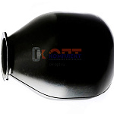 | 870279 | ZGR-001199 | MBR-50 | Мембрана EPDM для гидроаккумулятора 50л ZEGOR (1/25ш) | 826.80 руб. | >10 | 0 | 0 | шт |  | 0
 | 870281 | ZGR-001201 | MBR-100 | Мембрана EPDM для гидроаккумулятора 100л ZEGOR (1/20ш) | 1 270.90 руб. | >10 | 0 | 0 | шт |  | 0
 | 869372 | ZGR-001196 | MBR-24 | Мембрана EPDM для гидроаккумулятора 24л ZEGOR (1/50шт) | 417.83 руб. | >10 | 0 | 0 | шт |  | 0
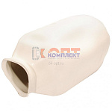 | 870278 | ZGR-001198 | MBR-24W | Мембрана EPDM белая для гидроаккумулятора 24л для ГВС, ХВС, отопления ZEGOR (1/50ш) | 436.48 руб. | >25 | 0 | 0 | шт |  | 0
 | 870280 | ZGR-001200 | MBR-50W | Мембрана EPDM белая для гидроаккумулятора 50л для ГВС, ХВС, отопления ZEGOR (1/25ш) | 994.68 руб. | >25 | 0 | 0 | шт |  | 0
 | 870282 | ZGR-001202 | MBR-100W | Мембрана EPDM белая для гидроаккумулятора 100л для ГВС, ХВС, отопления ZEGOR (1/20ш) | 1 347.22 руб. | 9 | 0 | 0 | шт |  | 0
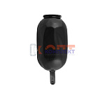 | 823311 | BAK-320005 | VERH-8A | Мембрана 8-12л (1 шт) | 249.83 руб. | >25 | 0 | 0 | шт |  | 0
 | 823312 | BAK-320006 | VERH-24A | Мембрана 24-35л(1 шт) | 386.59 руб. | >25 | 0 | 0 | шт |  | 0
 | 823313 | BAK-320007 | VERH-50A | Мембрана 50л (1 шт) | 720.30 руб. | >10 | 0 | 0 | шт |  | 0
 | 823314 | BAK-320008 | VERH-100A | Мембрана 100л (1 шт) | 1 159.77 руб. | 8 | 0 | 0 | шт |  | 0

